Valor de Mercado
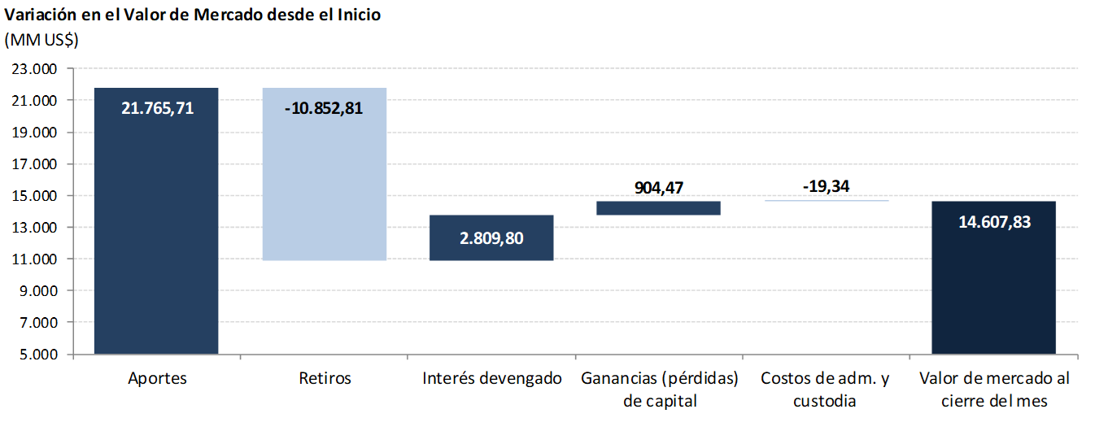
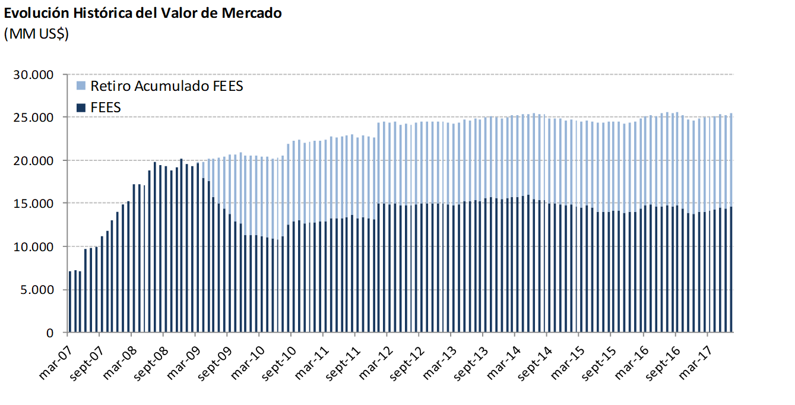
Valor de Mercado FEES

Variación del valor de | 2007 | 2008 | 2009 | 2010 | 2011 | 2012 | 2013 | 2014 | 2015 | 2016 | 2017 |  |  | Desde el inicio(1)
mercado (MM US$) |  |  |  |  |  |  |  |  |  |  | T1 | T2 | Julio
Valor de mercado inicial | 0.00 | 14,032.61 | 20,210.68 | 11,284.78 | 12,720.10 | 13,156.64 | 14,997.52 | 15,419.13 | 14,688.82 | 13,966.28 | 13,772.06 | 14,070.31 | 14,400.90 | 0.00
Aportes | 13,100.00 | 5,000.00 | 0.00 | 1,362.33 | 0.00 | 1,700.00 | 603.39 | 0.00 | 0.00 | 0.00 | 0.00 | 0.00 | 0.00 | 21,765.71
Retiros | 0.00 | 0.00 | -9,277.71 | -150.00 | 0.00 | 0.00 | 0.00 | -498.93 | -463.88 | -462.29 | 0.00 | 0.00 | 0.00 | -10,852.81
Interés devengado | 326.15 | 623.95 | 404.27 | 227.63 | 236.99 | 201.89 | 184.10 | 188.28 | 167.08 | 161.56 | 34.91 | 40.82 | 12.15 | 2,809.80
Ganancias (pérdidas) de capital | 606.81 | 556.08 | -50.83 | -3.51 | 200.71 | -59.71 | -363.71 | -416.97 | -422.87 | 109.12 | 263.95 | 290.52 | 194.89 | 904.47
Costos de Adm., custodia y otros (2) | -0.35 | -1.96 | -1.62 | -1.13 | -1.16 | -1.30 | -2.17 | -2.69 | -2.87 | -2.61 | -0.61 | -0.76 | -0.10 | -19.34
Valor de mercado final | 14,032.61 | 20,210.68 | 11,284.78 | 12,720.10 | 13,156.64 | 14,997.52 | 15,419.13 | 14,688.82 | 13,966.28 | 13,772.06 | 14,070.31 | 14,400.90 | 14,607.83 | 14,607.83
(1) El FEES fue creado al refundir en un solo fondo los recursos adicionales de estabilización de los ingresos fiscales a los que se refiere el Decreto Ley N° 3.653, de 1981 y los del Fondo de Compensación para los ingresos del Cobre, recibiendo su primer aporte el 6 de marzo de 2007.
(2) Incluye costos asociados a asesorías y otros.

Por clase de activo | 2007 | 2008 | 2009 | 2010 | 2011 | 2012 | 2013(1) | 2014 | 2015 | 2016 | 2017
(MM US$) |  |  |  |  |  |  |  |  |  |  | T1 | T2 | Julio
Mercado monetario (2) | 4,216.29 | 5,957.12 | 3,373.66 | 3,773.50 | 3,939.33 | 4,488.14 | 5,107.57 | 4,934.76 | 4,766.70 | 4,622.49 | 4,716.81 | 4,949.53 | 4,966.34
Bonos soberanos | 9,323.73 | 13,583.62 | 7,508.85 | 8,501.34 | 8,755.83 | 9,987.37 | 8,524.08 | 8,099.28 | 7,720.56 | 7,531.68 | 7,645.36 | 7,864.05 | 8,016.90
Bonos soberanos indexados a inflación | 492.59 | 669.93 | 402.27 | 445.26 | 461.48 | 522.01 | 541.64 | 512.29 | 489.36 | 478.50 | 488.60 | 507.48 | 514.54
Acciones | - | - | - | - | - | - | 1,245.83 | 1,142.49 | 989.65 | 1,139.39 | 1,219.53 | 1,079.83 | 1,110.05
Valor de mercado | 14,032.61 | 20,210.68 | 11,284.78 | 12,720.10 | 13,156.64 | 14,997.52 | 15,419.13 | 14,688.82 | 13,966.28 | 13,772.06 | 14,070.31 | 14,400.90 | 14,607.83
(1) En agosto de 2013 comenzó la implementación de la nueva politica de inversión que incluye acciones.
(2) Incluye letras soberanas y mercado monetario bancario.

Por tipo de exposición | 2007 | 2008 | 2009 | 2010 | 2011 | 2012 | 2013(1) | 2014 | 2015 | 2016 | 2017
crediticia (MM US$) |  |  |  |  |  |  |  |  |  |  | T1 | T2 | Julio
Soberana | 9,283.19 | 16,617.20 | 8,913.96 | 10,112.22 | 10,949.50 | 12,746.00 | 11,450.71 | 9,773.08 | 9,780.39 | 9,492.27 | 9,749.45 | 9,961.66 | 10,186.39
Bancaria | 4,216.29 | 3,593.47 | 2,370.82 | 2,607.88 | 2,207.14 | 2,251.52 | 2,722.58 | 3,773.24 | 3,196.23 | 3,140.40 | 3,101.33 | 3,359.41 | 3,311.39
Agencias | 533.12 | - | - | - | - | - | - | - | - | - | - | - | -
Acciones | - | - | - | - | - | - | 1,245.83 | 1,142.49 | 989.65 | 1,139.39 | 1,219.53 | 1,079.83 | 1,110.05
Valor de mercado | 14,032.61 | 20,210.68 | 11,284.78 | 12,720.10 | 13,156.64 | 14,997.52 | 15,419.13 | 14,688.82 | 13,966.28 | 13,772.06 | 14,070.31 | 14,400.90 | 14,607.83
(1) En agosto de 2013 comenzó la implementación de la nueva politica de inversión que incluye acciones.

